1. Clases de equivalenciaAgrega
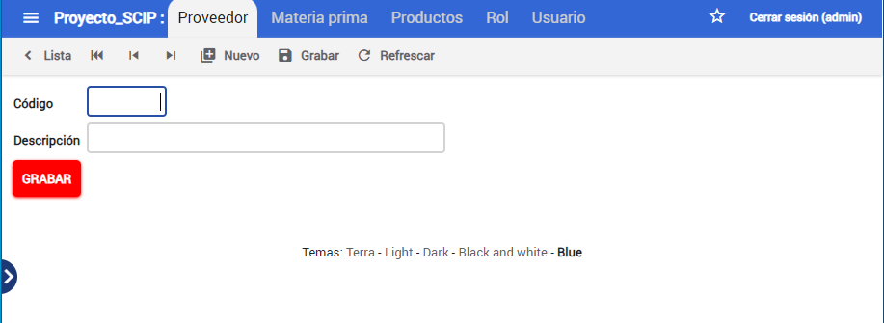
 |  | CLASES VÁLIDAS |  | CLASES NO VÁLIDAS
Condición de Entrada | Tipo | Entrada | Código | Entrada | Código
Codigo | Logico | Codigo=numerico natural | CEV<01> | Codigo!=numerico natural | CENV<01>
 | Valor | 1<Codigo<=9 | CEV<02> | Codigo<1 | CENV<02>
 |  |  |  | Codigo>9 | __
Descripcion | logico | Descripcion=alfanumerico | CEV<03> | __ | __
 | valor | 1<Descripcion<=50 | CEV<04> | __ | __
 |  |  |  | __ | __

